Info
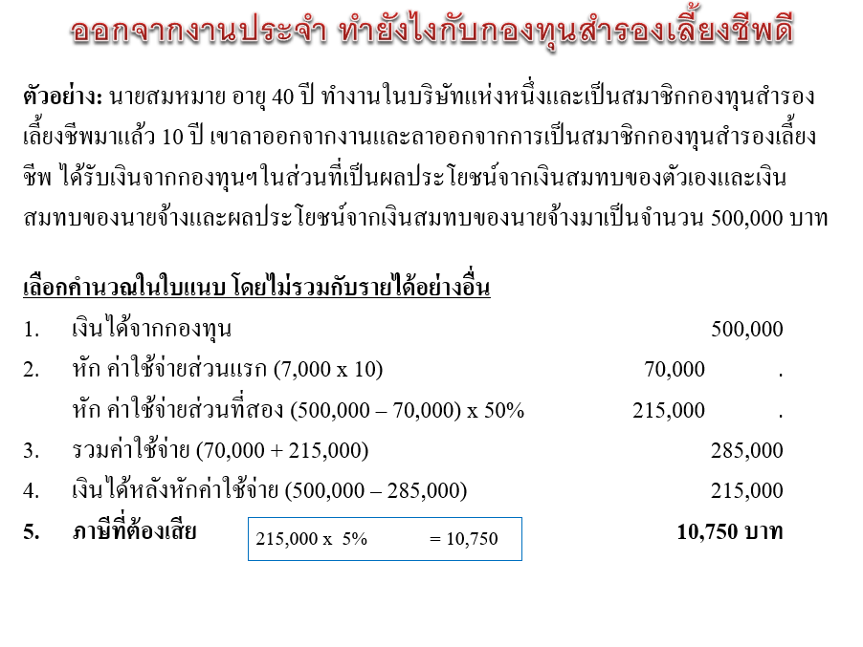
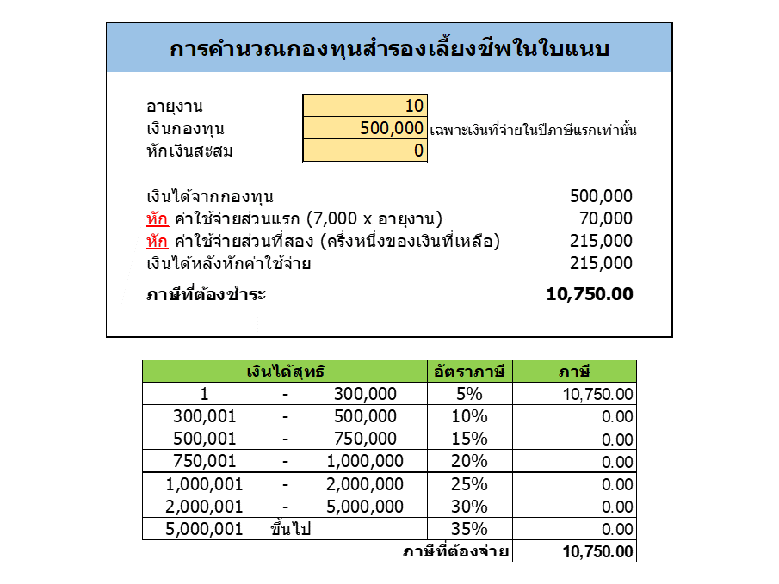
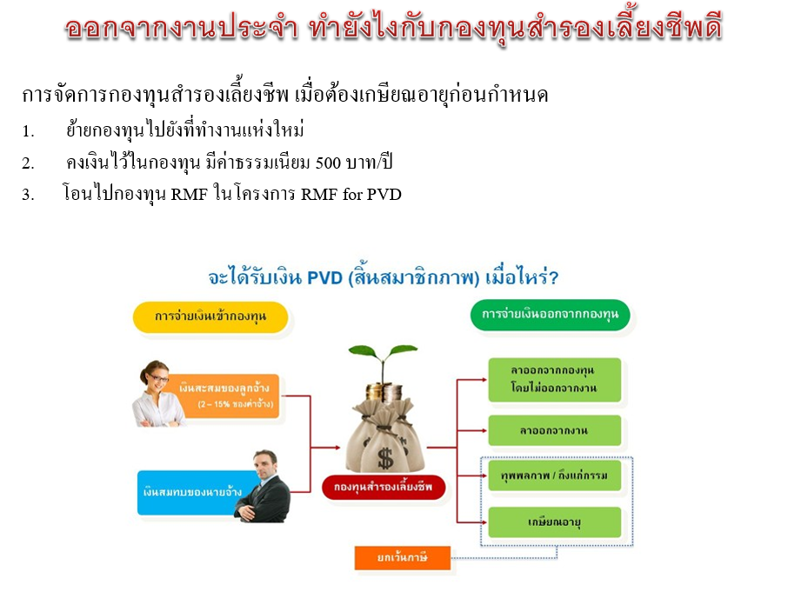
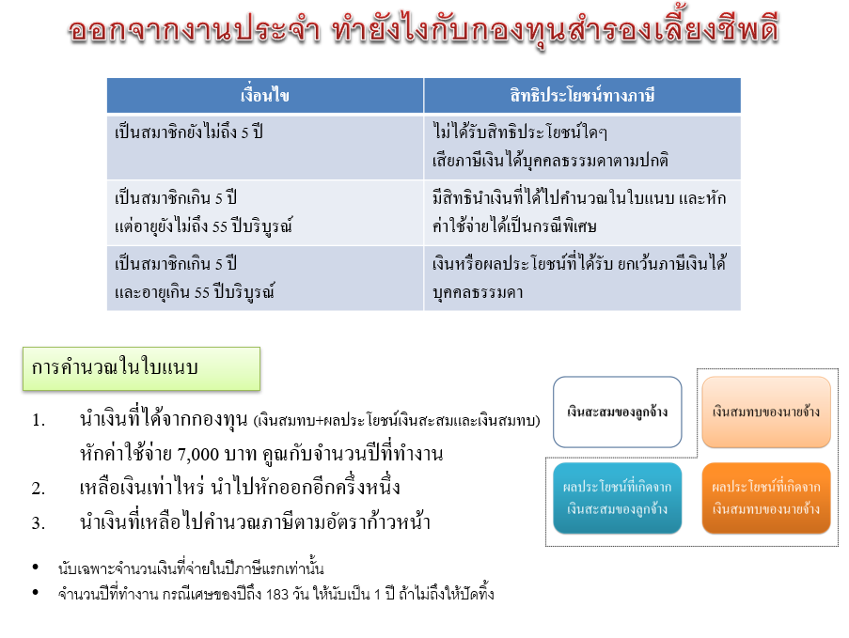

คลิปอธิบายเรื่องการบริหารจัดการภาษี จากกองทุนสำรองเลี้ยงชีพ

https://www.youtube.com/watch?v=YFN9jSVt2ec

ดูคลิปอื่นๆ ได้ที่ช่อง Financial & Tax by ManopR

https://www.youtube.com/channel/UC2oAx6D0e10BtxYTdpC7iew

